UI逻辑
任务类型分页签
关闭按钮
 | 是不是有其他地方也能够呼出任务界面？ | 主界面点击任务图标按钮，可以打开任务界面
美术需求：任务图标 |  |  | 任务界面样式如下
界面标题

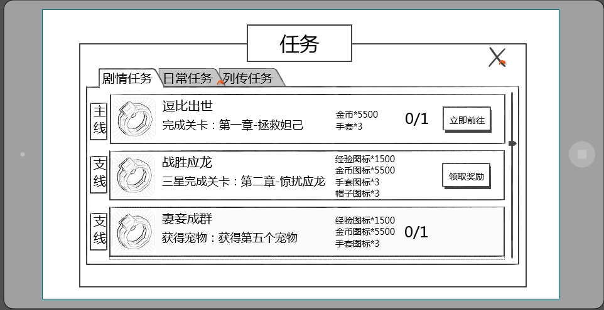

任务项

 | 根据UI设计规范回归任务界面

 |  |  | 界面标题
 |  |  |  | 标题内容为： 任务

 |  |  | 关闭按钮
 |  |  |  | 位于界面右上角，点击可关闭该界面

 |  |  | 任务类型分页签
 |  |  |  | 位于界面上方，默认选择剧情任务
 |  |  |  | 每次打开界面恢复默认
 |  |  |  | 选择对应页签可以显示对应类型任务

 |  |  | 任务项

任务组名称
任务项图标
任务项名称
任务项奖励
任务状态按钮

任务项内容
任务项进度

后文解释的任务组好像跟图示里的不是一个事儿 |  |  |  | 任务组名称
 |  |  |  |  | 显示该任务组的名称
任务组名称是否待定 | 其他语言版本也竖着显示？ |  |  |  | 竖向显示，最多显示4个汉字
 |  |  |  |  | 如没有所属任务组，则不显示
未给出图标对应方式，配置方式or是否与任务组的种类一一对应 |  |  |  | 任务项图标
 |  |  |  |  | 显示该任务项的对应图标
 |  |  |  | 任务项名称
显示该任务项的任务名称 |  |  |  |  | 显示该任务项的人物名称
 |  |  |  |  | 最多显示8个汉字
 |  |  |  | 任务项内容
 |  |  |  |  | 显示该任务的完成条件，描述性指引
 |  |  |  |  | 一行最多显示15个汉字，最多显示2行

 |  |  |  |  | 任务项内容根据所配置的格式以及对应任务的配置参数进行识别显示内容
 |  |  |  |  | 如“逗比出世”任务，配置任务目标类型为“副本”，参数填写为“拯救妲己”的副本ID
如何获取到是第一章的？ |  |  |  |  | 则自动显示为：“完成关卡：第一章-拯救妲己”

 |  |  |  |  | 任务项内容格式
任务项内容和任务目标内容是对应的么？为何这里的种类较少 |  |  |  |  |  | 现有需求如下
 |  |  |  |  |  | 副本指引
 |  |  |  |  |  |  | 通关副本 | 通关副本：第X章-副本名称
 |  |  | 3stars |  |  |  | 三星通关副本 | 三星通关副本：第X章-副本名称
 |  |  |  |  |  |  | 通关精英副本 | 通关精英副本：第X章-副本名称
 |  | level |  |  |  |  | 三星通关精英副本 | 三星通关精英副本：第X章-副本名称
 |  | normal |  |  |  | 副本次数
 |  | hard |  |  |  |  | 完成副本 | 完成n次任意副本
 |  | difficulty |  |  |  |  | 完成精英副本 | 完成n次任意精英副本
 |  | all | arenacount |  |  | 竞技场
 |  | petlevel |  |  |  |  | 完成竞技场 | 完成n次竞技场挑战
 |  | quality | adventure |  |  | 大冒险
 |  |  |  |  |  |  | 完成大冒险 | 完成n次大冒险
 |  |  | explore |  |  | 稀有探索
 |  |  |  |  |  |  | 完成稀有探索 | 完成n次稀有探索
 | 没有 |  | petmix |  |  | 炼妖炉
 |  |  |  |  |  |  | 完成炼妖炉 | 完成n次炼妖炉
 | 这个是通天塔？ |  | Caverns of Time |  |  | 时光之穴
 |  |  |  |  |  |  | 完成时光之穴 | 完成n次时光之穴
 | 没有 |  | bossrush |  |  | bossrush
 |  |  |  |  |  |  | 完成bossrush | 完成n次bossrush
 |  |  | skill |  |  | 技能
 |  |  |  |  |  |  | 升级技能 | 升级n次技能
 | 装备进阶，装备宝石 |  | equip |  |  | 装备
 |  |  |  |  |  |  | 强化装备 | 强化n次装备
 |  |  | buycoin |  |  | 消耗钻石
 |  |  |  |  |  |  | 购买金币 | 购买n次金币
 | 没有怪物数量，角色等级等任务目标？
 |  |  |  | 任务项奖励
 |  |  |  |  | 图标形式显示该任务奖励内容
 |  |  |  |  | 格式为： 图标*N
 |  |  |  |  | 其中N为奖励数量
 |  |  |  |  | 最多显示为4行，根据显示行数上下居中显示
是否是设计上避免，还是逻辑上处理 | 显示项要不要规定一个设计时的排序规则 |  |  |  | 任务项奖励最多同时出现4个，其中道具奖励最多同时出现2个

 |  |  |  |  | 只有一行的情况

 | 4行是不是略挤，能体现任务奖励么，字那么小

 |  |  |  |  | 只有两行的情况

 |  |  |  |  | 拥有三行的情况

 |  |  |  |  | 拥有四行的情况

 |  |  |  | 任务项进度
 |  |  |  |  | 任务未完成时，显示任务项进度
 |  |  |  |  | 任务项进度显示区分为两种情况
 |  |  |  |  | 1.当前任务可进行中，显示该任务项的完成进度
通关的那种显示进度么还？ |  |  |  |  |  | 如完成3次任意关卡，当前已完成1次，则显示为1/3
 | 不可进行的任务考虑不显示吧，比如很多任务是到等级开启 |  |  |  | 2.当前任务不可进行，显示该任务项不可进行的原因
统一配置还是每个任务单独配置？ | 都显示出来也不太好感觉 |  |  |  |  | 如限时任务，需要显示“时间未到”
目前都做哪些情况列一下 |  |  |  |  |  | 此类情况下区分不同任务可自定义不可进行的原因，最多为4个汉字

 |  |  |  | 任务状态按钮
 |  |  |  |  | 区分三种情况
 |  |  |  |  | 1.该任务已完成，则显示领取奖励
 |  |  |  |  |  | 点击后可以领取对应奖励
该任务可进行 |  |  |  |  | 2.改任务可进行未完成，则显示立刻前往
 | 未完成时点击有提示么 |  |  |  |  | 点击后可以进入完成该任务的对应位置 |  |  | 详见【基础规则】分页
 |  |  |  |  | 3.该任务不可进行，则不显示任何按钮

 |  |  |  | 其他规则
建议显示三个半 |  |  |  |  | 同一个任务界面中，最多同时显示3个完整的任务项
主线的编号是否需要大于支线编号？ |  |  |  |  | 显示顺序按照任务编号由小至大顺序从上至下显示
 |  |  |  |  | 当该类型任务项超过3个时，可上下拖动已查看其他任务项
最上方内容是指哪些内容 |  |  |  |  | 打开任务界面，任务项默认显示最上方内容
 |  |  |  |  | 如当前某个类型的任务数为0，则切换至该界面后，不显示任何任务项
 |  |  |  |  | 同时界面中居中显示：当前类型没有可以进行的任务哦！

确认框标题
 |  | 成功领取奖励后，会弹出任务奖励确认框
 |  |  | 具体样式如下
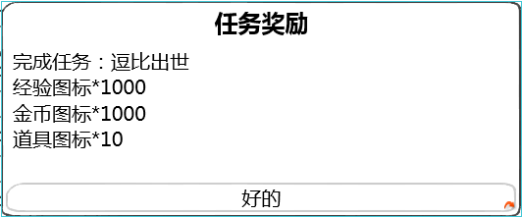

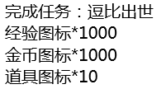
任务名称

奖励内容

确认按钮

 | 根据UI设计规范回归任务界面
 |  |  |  | 确认框标题
 |  |  |  |  | 标题内容为： 任务奖励
 |  |  |  | 任务名称
 |  |  |  |  | 显示当前奖励所属的任务
 |  |  |  |  | 显示格式为：
 |  |  |  |  |  | 完成任务：任务名称
 |  |  |  | 奖励内容
 |  |  |  |  | 显示奖励内容
 |  |  |  |  | 显示格式为图标*N
 |  |  |  |  | 其中N为奖励数量
 |  |  |  |  | 显示顺序与任务界面显示顺序一致
 |  |  |  | 确认按钮
 |  |  |  |  | 按钮显示为“好的”
 |  |  |  |  | 点击按钮后，界面关闭

 |  | 任务对话形式
立即前往还要对话吗？ |  |  | 玩家在交付任务或者跳转任务（点击立即前往）时，可能触发任务对话
 |  |  | 对话大致形式如下
 |  |  | 区分两个对话阵营，暂定为a与b
 |  |  |  | a阵营对话头像与名称位于屏幕左侧，如下图样式
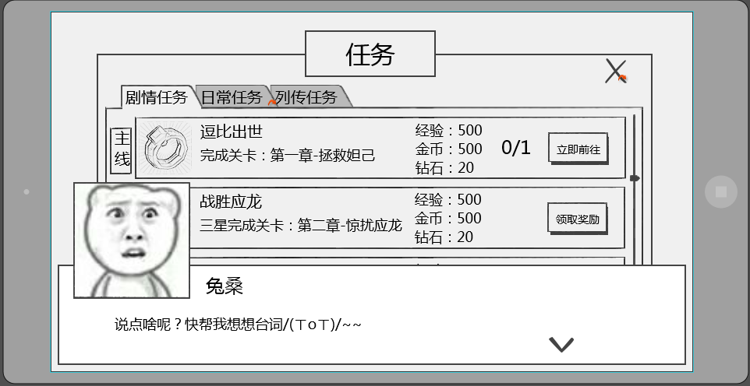

背景是蒙灰的么？

 |  |  |  | b阵营对话头像与名称位于屏幕右侧，如下图样式
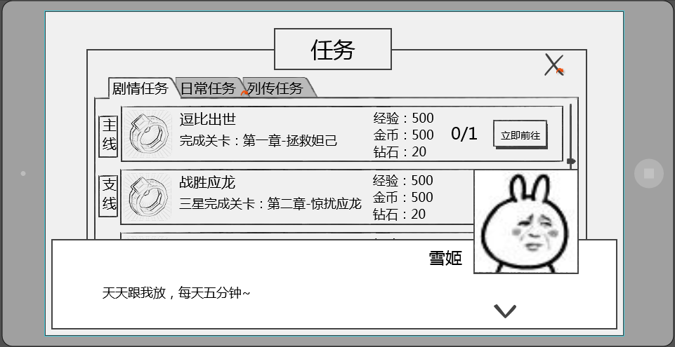

对局中此对话是可以跳过的，没有写对应表现和功能

 |  |  | 对话样式共包括 当前发言人头像，当前发言人名称，发言内容，下一步按钮

 | 头像位置 |  |  | 发言人头像
 |  |  |  |  | 显示为当前发言人的头像
 |  |  |  |  | 头像样式为2D立绘，大小为150*150

 |  |  |  | 发言人名称
 |  |  |  |  | 显示为当前发言人的名称
 |  |  |  |  | a阵营时名称位于头像右侧，间隔为10px，即名称最左侧的字符相距头像右边框10px
 |  |  |  |  | b阵营时名称位于头像左侧，间隔为10px，即名称最右侧的字符相距头像左边框10px

 |  |  |  | 发言内容
 |  |  |  |  | 显示在对话框主体位置，显示格式为左对齐
 |  |  |  |  | 每行可显示30个汉字，最多显示为2行

 | 按钮位置，样式 |  |  | 下一步按钮
 |  |  |  |  | 用于提示点击界面可以跳过当前对话

 |  |  | 对话相关配置结构
 |  |  |  | 对话组ID | 用于调用使用哪一组对话
 |  |  |  |  | 对话序号 | 每个序号代表一次对话，从1开始记录
 |  |  |  |  | 阵营 | 用于确定头像及名称的显示位置
 |  |  |  |  | 名称 | 发言人名称
 |  |  |  |  | 头像 | 发言人头像（可不同）
 |  |  |  |  | 内容 | 发言内容

 |  |  | 对话相关规则
 |  |  |  | 对话界面出现时，点击屏幕任意位置，均响应跳过当前对话界面，不响应点击位置的其他功能
 |  |  |  | 点击界面后根据对话序号，由小到大依次显示对话内容
 |  |  |  | 根据配置阵营确定头像以及名称的显示位置
 | 对局中没有对话，只有剧情动画的时候用，不需要暂停对局 |  |  | 如在对局中播放对话，则暂停对局操作
对话过程中杀进程重登，会重复播放么 |  |  |  | 任务对话只会播放一次

 |  |  | 对话样式动画表现
 |  |  |  | 一组对话中，每次出现发言人时
 | 这个左右进入感觉没必要，直接显示就行吧。有动画感觉特慢 |  |  |  | a阵营发言人由屏幕左侧进入
 |  |  |  |  | b阵营发言人由屏幕右侧进入
 |  |  |  |  | 当对话界面全部进入屏幕后，逐字播放对话内容，速度为每秒10个汉字
与248行是否矛盾，248行说界面出现点击会跳过界面 |  |  |  |  | 文字展现完整前，点击屏幕任意位置，立刻展现所有文字，再次点击屏幕任意位置可以切换到下一条对话
 |  |  |  |  | 每个对话界面全部展现后最多停留5秒，如此期间玩家未点击进行切换，则自动切换到下一条对话，如当前已无下一条对话，则直接结束本组对话
 |  |  |  | 当前发言人发言结束后
 | 同上 |  |  |  | a阵营发言人向左侧缩进消失
 |  |  |  |  | b阵营发言人向右侧缩进消失
 |  |  |  | 同一个发言人连续发言多次，则不做动画切换

 | 界面中当有可领取奖励时，UI上要出现红点类似的提示么
 | 美术需求都没写美术需求都没写美术需求都没写美术需求都没写美术需求都没写美术需求都没写美术需求都没写美术需求都没写

Sheet1
